2021年度
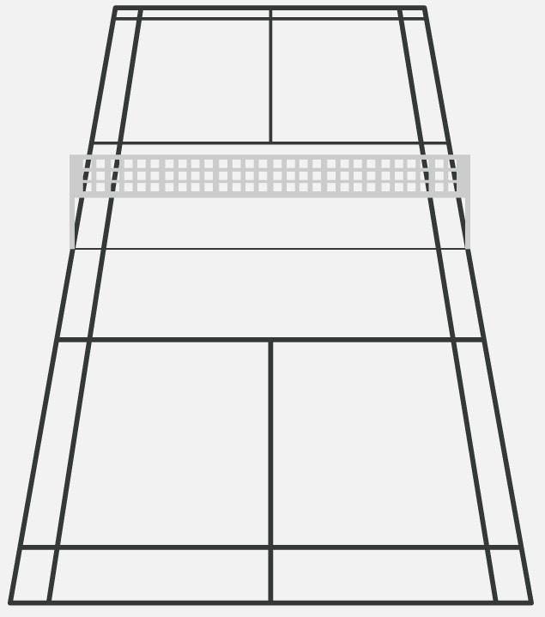

サービスインゾーン

1.8m

サービスゾーン

2020年度
2m

3m

0.5m

